学校団体観覧申込書
山梨県立リニア見学センター 行き FAX 0554-45-8122 TEL 0554-45-8121 ※ご来館の２週間前までにお送りください。

 |  |  | 山梨県立リニア見学センター 学校団体見学申込書

 |  |  |  |  |  |  |  |  |  |  |  |  |  |  |  |  | [申込日]平成 |  |  | 年 |  |  | 月 |  |  | 日

来館日時
 |  |  | 平成 |  |  | 年 |  | 月 |  |  | 日 |  | （ |  | 曜日）
 |  |  |  |  |  |  |  |  |  |  |  |  |  |  |  | 時 |  | 分～ |  |  |  | 時 |  |  | 分
 |  | ※館内での滞在予定時間をご記入下さい（食事時間等も含めて）。
学校団体名 | [学校名] |  |  |  |  |  |  |  |  |  |  |  |  |  |  |  |  | （ |  |  |  | )
 | [所在地] |  |  | 〒
 | [ＴＥＬ] |  |  |  |  |  |  |  |  |  |  |  |  | [ＦＡＸ]
 |  |  |  |  |  |  |  |  |  |  |  |  |  | （当日緊急連絡用）
 | [担当教諭] |  |  |  |  |  |  |  |  |  |  |  |  | [携帯電話]
区別 |  | 幼稚園または保育園 |  |  |  |  |  | 小学校 |  |  |  |  | 中学校 |  |  | 高校 |  |  |  | 大学
人数 | 児童又は生徒数 |  |  |  | （ |  | ）人 + 引率者数（ |  |  |  |  |  |  | ）人 ＝ 合計 （ |  |  |  |  | 0 |  | ） 人
教育課程 |  | 社会科 |  |  |  |  | その他の教科（ |  |  |  |  |  |  |  | ） |  |  | 総合的な学習 |  |  |  |  |  | 遠足
 |  | 修学旅行 |  |  |  |  | その他の活動（ |  |  |  |  |  |  |  |  |  |  |  |  |  |  |  |  |  | ）
 |  | ※テーマ・目的（ |  |  |  |  |  |  |  |  |  |  |  |  |  |  |  |  |  |  |  |  |  |  | ）
準備中
観覧料支払方法 |  | 現金 |  |  |  |  | クーポン（観光券） |  |  |  |  |  |  |  |  | 減免申請
交通手段 |  | 徒歩（電車・路線バス含む） |  |  |  |  |  |  | （※バス利用時の駐車場は当館ホームページをご覧ください）
 |  | 貸切バス [小～大型 |  |  |  |  | （ |  |  | ）台・マイクロバス（ |  |  |  |  |  |  | ）台・ジャンボタクシー（ |  |  |  |  |  |  |  | ）台]
服装 |  | 制服 |  |  |  |  | 体操服 |  |  |  |  |  | 私服（自由服）
予定の見学箇所 |  | ①実験車両 |  |  |  | ②リニアジオラマ |  |  |  |  | ③リニアシアター |  |  |  |  | ④ミニリニア |  |  |  | ⑤超電導リニアのしくみ
 |  | お土産コーナー（わくわくやまなし館内）
 | （オプション） ワークショップ 小学生以下向け（※内容はお電話にてお問い合わせください）
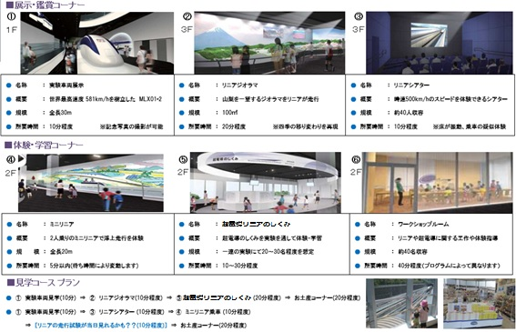
 | 超電導ラボ（※土日祝定時開催となります）

その他記載欄

団体様は事前調整、ご利用時の対応の諸連絡などを行うために事前予約をお願いしております。
ご記入いただきました情報を上記以外の目的に使用することはございません。
【山梨県立リニア見学センター】
[返信欄] |  |  |  |  |  |  |  |  |  |  |  | 月 |  | 日（ |  |  | 時 |  | 分） [受付者： |  |  |  |  |  |  | ]

